List1
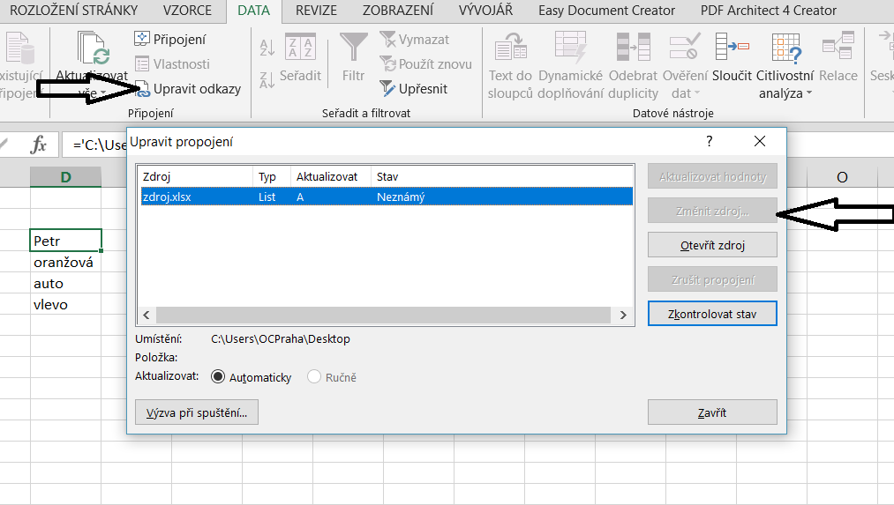
Petr
oranžová
auto
vlevo

